对账
订单号 | 入住日期 | 离店日期 | 应收 |  |  |  | ,
999223980299650 | 2023-07-16 | 2023-07-20 | 500 | 500.00 | 3318595 | 0 | ,3318595 | 直采
999225054821130 | 2023-07-19 | 2023-07-20 | 251.52 | 251.52 | 3575755 | 0 | ,3575755 | 直采
999224766231849 | 2023-07-19 | 2023-07-21 | 204.58 | 204.58 | 3502411 | 0 | ,3502411 | 直采
999224886172443 | 2023-07-19 | 2023-07-21 | 783.72 | 783.72 | 3533365 | 0 | ,3533365 | 直采
24941898549 | 2023-07-19 | 2023-07-21 | 69.64 | 69.36 | 3547600 | 0.28 | ,3547600 | 直连
999225049767045 | 2023-07-19 | 2023-07-21 | 605.56 | 605.56 | 3575444 | 0 | ,3575444 | 直采
999225061275095 | 2023-07-17 | 2023-07-21 | 285.32 | 285.32 | 3577526 | 0 | ,3577526 | 直采
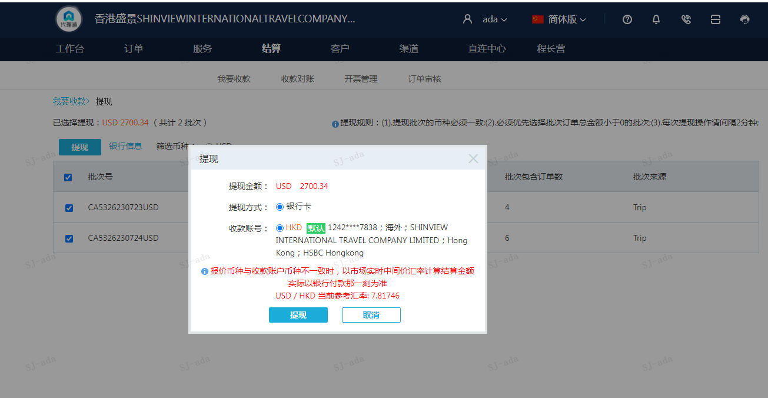
 |  |  | 2700.34
 |  |  | USD 2700.34

A230724091615911 | 2630.7 | 20565.39
A230724091724911 | 69.64 | 544.41
USD / HKD 当前参考汇率: 7.81746 | 2700.34 | 21109.8
总计：2700.34 USD/ 21109.8 HKD

